行政事業レビューシート
 |  |  |  |  |  |  |  |  |  |  |  |  | 事業番号 |  |  |  | 2021 |  |  |  | - | 環境 |  |  | - | 20 |  | - | 0114
令和3年度行政事業レビューシート |  |  |  |  |  |  |  |  |  |  |  |  |  |  |  |  |  |  |  |  | （ | 環境省 |  |  |  |  |  |  |  |  |  | ）
事業名 |  |  | 大気環境監視システム整備経費 |  |  |  |  |  |  |  |  |  |  | 担当部局庁 |  |  |  | 水・大気環境局 |  |  |  |  |  |  |  |  | 作成責任者
事業開始年度 |  |  | 昭和47年度 |  |  |  |  | 事業終了 （予定）年度 |  |  | 終了予定なし |  |  | 担当課室 |  |  |  | 大気環境課 |  |  |  |  |  |  |  |  | 大気環境課長 長坂 雄一
会計区分 |  |  | 一般会計
根拠法令 （具体的な 条項も記載） |  |  | 大気汚染防止法第22,23,24条 |  |  |  |  |  |  |  |  |  |  | 関係する 計画、通知等 |  |  |  | 常時監視に係る事務処理基準 環境大気常時監視マニュアル
主要政策・施策 |  |  | - |  |  |  |  |  |  |  |  |  |  | 主要経費 |  |  |  | その他の事項経費
事業の目的 （目指す姿を簡潔に。3行程度以内） |  |  | 大気汚染物質広域監視システムや花粉観測システム等の整備を図ることにより、大気汚染の状況等をリアルタイムで国民に情報提供する。
事業概要 （5行程度以内。別添可） |  |  | 全国の都道府県等とオンラインで接続した大気汚染物質広域監視システム（通称：そらまめ君）及び全国120箇所に設置した花粉自動計測器から携帯通信網で接続した花粉観測システム（通称：はなこさん）により、大気汚染の常時監視結果、PM2.5注意喚起の発令状況、光化学オキシダント注意報の発令状況及び花粉飛散データ等をホームページ及び携帯サイト上でリアルタイムに公開するため、システムの運用・管理及び更新を行う。
実施方法 |  |  | 委託・請負
予算額・ 執行額 （単位:百万円） |  |  |  |  |  |  |  |  |  | 平成30年度 |  | 令和元年度 |  |  |  |  | 令和2年度 |  |  |  |  |  | 令和3年度 |  |  |  |  | 令和4年度要求
 |  |  | 予算の状況 |  | 当初予算 |  |  |  |  | 157 |  | 160 |  |  |  |  | 134 |  |  |  |  |  | 109
 |  |  |  |  | 補正予算 |  |  |  |  | - |  | 162 |  |  |  |  | - |  |  |  |  |  | -
 |  |  |  |  | 前年度から繰越し |  |  |  |  | - |  | - |  |  |  |  | 162 |  |  |  |  |  | -
 |  |  |  |  | 翌年度へ繰越し |  |  |  |  | - |  | ▲ 162 |  |  |  |  | - |  |  |  |  |  | -
 |  |  |  |  | 予備費等 |  |  |  |  | - |  | - |  |  |  |  | - |  |  |  |  |  | -
 |  |  |  |  | 計 |  |  |  |  | 157 |  | 160 |  |  |  |  | 296 |  |  |  |  |  | 109 |  |  |  |  | 0
 |  |  | 執行額 |  |  |  |  |  |  | 163 |  | 201 |  |  |  |  | 313
 |  |  | 執行率（％） |  |  |  |  |  |  | 104% |  | 126% |  |  |  |  | 106%
 |  |  | 当初予算＋補正予算に対する執行額の割合（％） |  |  |  |  |  |  | 104% |  | 62% |  |  |  |  | 234%
令和3・4年度 予算内訳 （単位：百万円） |  |  | 歳出予算目 |  |  |  |  |  |  | 令和3年度当初予算 |  | 令和4年度要求 |  |  |  |  | 主な増減理由
 |  |  | 環境保全調査費 |  |  |  |  |  |  | 109

 |  |  | 計 |  |  |  |  |  |  | 109 |  | 0
成果目標及び 成果実績 （アウトカム） |  |  | 定量的な成果目標 |  |  |  |  |  |  | 成果指標 |  |  |  |  | 単位 |  |  | 平成30年度 |  |  | 令和元年度 |  |  | 令和2年度 |  |  | 中間目標 |  |  | 目標最終年度
 |  |  |  |  |  |  |  |  |  |  |  |  |  |  |  |  |  |  |  |  |  |  |  |  |  |  | 3 |  | 年度 | - | 年度
 |  |  | 大気汚染物質広域監視システムにより、大気汚染状況について通年で情報提供し、認知度の向上を図ることで年間アクセスページ数の増加を目指す。 |  |  |  |  |  |  | 年間アクセスページ数について、昨年度実績以上の件数を目標値とする。 |  |  |  | 成果実績 | 万ページ |  |  | 5,165 |  |  | 5,779 |  |  | 5,736 |  |  | - |  |  | -
 |  |  |  |  |  |  |  |  |  |  |  |  |  | 目標値 | 万ページ |  |  | 6,186 |  |  | 5,165 |  |  | 5,779 |  |  | 5,736 |  |  | -
 |  |  |  |  |  |  |  |  |  |  |  |  |  | 達成度 | ％ |  |  | 83 |  |  | 112 |  |  | 99 |  |  | - |  |  | -
根拠として用いた 統計・データ名 （出典） |  |  | 令和２年度大気汚染物質広域監視システム等表示系管理業務報告書

活動指標及び 活動実績 （アウトプット） |  |  | 活動指標 |  |  |  |  |  |  |  |  |  |  |  | 単位 |  |  | 平成30年度 |  |  | 令和元年度 |  |  | 令和2年度 |  |  | 3年度 活動見込 |  |  | 4年度 活動見込
 |  |  | 運用・管理及び更新する監視システムの数 |  |  |  |  |  |  |  |  |  |  | 活動実績 | 個 |  |  | 2 |  |  | 2 |  |  | 2 |  |  | - |  |  | -
 |  |  |  |  |  |  |  |  |  |  |  |  |  | 当初見込み | 個 |  |  | 2 |  |  | 2 |  |  | 2 |  |  | 2 |  |  | 2
活動指標及び 活動実績 （アウトプット） |  |  | 活動指標 |  |  |  |  |  |  |  |  |  |  |  | 単位 |  |  | 平成30年度 |  |  | 令和元年度 |  |  | 令和2年度 |  |  | 3年度 活動見込 |  |  | 4年度 活動見込
 |  |  | システムの稼働日数 |  |  |  |  |  |  |  |  |  |  | 活動実績 | 日 |  |  | 365 |  |  | 366 |  |  | 365 |  |  | - |  |  | -
 |  |  |  |  |  |  |  |  |  |  |  |  |  | 当初見込み | 日 |  |  | 365 |  |  | 366 |  |  | 365 |  |  | 365 |  |  | 365
単位当たり コスト |  |  | 算出根拠 |  |  |  |  |  |  |  |  |  |  |  | 単位 |  |  | 平成30年度 |  |  | 令和元年度 |  |  | 令和2年度 |  |  | 3年度活動見込
 |  |  | 総経費（執行額）／年間日数 |  |  |  |  |  |  |  |  |  |  | 単位当たり コスト | 万円 |  |  | 45 |  |  | 41 |  |  | 36 |  |  | 30
 |  |  |  |  |  |  |  |  |  |  |  |  |  | 計算式 | 百万円/日 |  |  | 163/365 |  |  | 149/366 |  |  | 133/365 |  |  | 109/365
政策評価、新経済・財政再生計画との関係 | 政策評価 | 政策 | -
 |  | 施策 | ３．大気・水・土壌環境等の保全
 |  | 測定指標 | 定量的指標 |  |  |  |  |  |  |  |  |  |  |  | 単位 |  |  | 平成30年度 |  |  | 令和元年度 |  |  | 令和2年度 |  |  | 中間目標 |  |  | 目標年度
 |  |  |  |  |  |  |  |  |  |  |  |  |  |  |  |  |  |  |  |  |  |  |  |  |  |  | - |  | 年度 | - | 年度
 |  |  | 全国の一般環境大気測定局における大気汚染に係る環境基準達成得率（％） ※一酸化炭素、二酸化窒素 |  |  |  |  |  |  |  |  |  |  | 実績値 | % |  |  | 100 |  |  | 100 |  |  | - |  |  | - |  |  | -
 |  |  |  |  |  |  |  |  |  |  |  |  |  | 目標値 | % |  |  | 100 |  |  | 100 |  |  | 100 |  |  | - |  |  | -
 |  |  | 定量的指標 |  |  |  |  |  |  |  |  |  |  |  | 単位 |  |  | 平成30年度 |  |  | 令和元年度 |  |  | 令和2年度 |  |  | 中間目標 |  |  | 目標年度
 |  |  |  |  |  |  |  |  |  |  |  |  |  |  |  |  |  |  |  |  |  |  |  |  |  |  | - |  | 年度 | - | 年度
 |  |  | 全国の一般環境大気測定局における大気汚染に係る環境基準達成得率（％） ※二酸化硫黄 |  |  |  |  |  |  |  |  |  |  | 実績値 | % |  |  | 100 |  |  | 100 |  |  | - |  |  | - |  |  | -
 |  |  |  |  |  |  |  |  |  |  |  |  |  | 目標値 | % |  |  | 100 |  |  | 100 |  |  | 100 |  |  | - |  |  | -
 |  |  | 定量的指標 |  |  |  |  |  |  |  |  |  |  |  | 単位 |  |  | 平成30年度 |  |  | 令和元年度 |  |  | 令和2年度 |  |  | 中間目標 |  |  | 目標年度
 |  |  |  |  |  |  |  |  |  |  |  |  |  |  |  |  |  |  |  |  |  |  |  |  |  |  | - |  | 年度 | - | 年度
 |  |  | 全国の一般環境大気測定局における大気汚染に係る環境基準達成得率（％） ※浮遊粒子状物質 |  |  |  |  |  |  |  |  |  |  | 実績値 | % |  |  | 100 |  |  | 100 |  |  | - |  |  | - |  |  | -
 |  |  |  |  |  |  |  |  |  |  |  |  |  | 目標値 | % |  |  | 100 |  |  | 100 |  |  | 100 |  |  | - |  |  | -
 |  |  | 定量的指標 |  |  |  |  |  |  |  |  |  |  |  | 単位 |  |  | 平成30年度 |  |  | 令和元年度 |  |  | 令和2年度 |  |  | 中間目標 |  |  | 目標年度
 |  |  |  |  |  |  |  |  |  |  |  |  |  |  |  |  |  |  |  |  |  |  |  |  |  |  | - |  | 年度 | - | 年度
 |  |  | 全国の一般環境大気測定局における大気汚染に係る環境基準達成得率（％） ※光化学オキシダント |  |  |  |  |  |  |  |  |  |  | 実績値 | % |  |  | 0 |  |  | 0 |  |  | - |  |  | - |  |  | -
 |  |  |  |  |  |  |  |  |  |  |  |  |  | 目標値 | % |  |  | 100 |  |  | 100 |  |  | 100 |  |  | - |  |  | -
 |  |  | 定量的指標 |  |  |  |  |  |  |  |  |  |  |  | 単位 |  |  | 平成30年度 |  |  | 令和元年度 |  |  | 令和2年度 |  |  | 中間目標 |  |  | 目標年度
 |  |  |  |  |  |  |  |  |  |  |  |  |  |  |  |  |  |  |  |  |  |  |  |  |  |  | - |  | 年度 | - | 年度
 |  |  | 全国の一般環境大気測定局における大気汚染に係る環境基準達成得率（％） ※微小粒子状物質（PM2.5） |  |  |  |  |  |  |  |  |  |  | 実績値 | % |  |  | 94 |  |  | 99 |  |  | - |  |  | - |  |  | -
 |  |  |  |  |  |  |  |  |  |  |  |  |  | 目標値 | % |  |  | 100 |  |  | 100 |  |  | 100 |  |  | - |  |  | -
 |  | 本事業の成果と上位施策・測定指標との関係
 |  | 大気環境保全施策を進めるための基礎資料の整備を通じ、大気汚染の改善による人の健康の保護及び生活環境の保全に寄与する。

 |  | KPI (第一階層） | ＫＰＩ （第一階層） |  |  |  |  |  |  |  |  |  |  |  | 単位 |  |  | 計画開始時 |  |  | 2年度 |  |  | 3年度 |  |  | 中間目標 |  |  | 目標最終年度
 |  |  |  |  |  |  |  |  |  |  |  |  |  |  |  |  |  | - | 年度 |  |  |  |  |  |  |  | - |  | 年度 | - | 年度
 |  |  | - |  |  |  |  |  |  |  |  |  |  | 成果実績 | - |  |  | - |  |  | - |  |  | - |  |  | - |  |  | -
 |  |  |  |  |  |  |  |  |  |  |  |  |  | 目標値 | - |  |  | - |  |  | - |  |  | - |  |  | - |  |  | -
 |  |  |  |  |  |  |  |  |  |  |  |  |  | 達成度 | ％ |  |  | - |  |  | - |  |  | - |  |  | - |  |  | -
 |  | KPI (第二階層） | ＫＰＩ （第二階層） |  |  |  |  |  |  |  |  |  |  |  | 単位 |  |  | 計画開始時 |  |  | 2年度 |  |  | 3年度 |  |  | 中間目標 |  |  | 目標最終年度
 |  |  |  |  |  |  |  |  |  |  |  |  |  |  |  |  |  | - | 年度 |  |  |  |  |  |  |  | - |  | 年度 | - | 年度
 |  |  | - |  |  |  |  |  |  |  |  |  |  | 成果実績 | - |  |  | - |  |  | - |  |  | - |  |  | - |  |  | -
 |  |  |  |  |  |  |  |  |  |  |  |  |  | 目標値 | - |  |  | - |  |  | - |  |  | - |  |  | - |  |  | -
 |  |  |  |  |  |  |  |  |  |  |  |  |  | 達成度 | ％ |  |  | - |  |  | - |  |  | - |  |  | - |  |  | -
事業所管部局による点検・改善
 | 項 目 |  |  |  |  |  |  |  |  |  |  |  |  |  |  |  | 評 価 |  | 評価に関する説明
国費投入の必要性 | 事業の目的は国民や社会のニーズを的確に反映しているか。 |  |  |  |  |  |  |  |  |  |  |  |  |  |  |  | ○ |  | 大気環境測定データは大気環境行政の基盤であり、国民の健康の保護及び生活環境の保全のために、必要な事業である。
 | 地方自治体、民間等に委ねることができない事業なのか。 |  |  |  |  |  |  |  |  |  |  |  |  |  |  |  | ○ |  | 大気汚染防止法第22条により、各都道府県は大気の汚染状況を常時監視し、国（環境大臣）に報告することになっているもの。
 | 政策目的の達成手段として必要かつ適切な事業か。政策体系の中で優先度の高い事業か。 |  |  |  |  |  |  |  |  |  |  |  |  |  |  |  | ○ |  | 国民の健康の保護及び生活環境の保全のために、必要かつ適切な事業で、政策体系の中で優先度が高い事業である。
事業の効率性 | 競争性が確保されているなど支出先の選定は妥当か。 |  |  |  |  |  |  |  |  |  |  |  |  |  |  |  | ○ |  | システムの運用・管理など、管理業者でなければ困難なものは随意契約としている。一般競争において昨年度一者応札だったものは、公告期間の延長等の改善を図り適切な競争に努めた。
 |  | 一般競争契約、指名競争契約又は随意契約（企画競争）による支出のうち、一者応札又は一者応募となったものはないか。 |  |  |  |  |  |  |  |  |  |  |  |  |  |  | 有
 |  | 競争性のない随意契約となったものはないか。 |  |  |  |  |  |  |  |  |  |  |  |  |  |  | 有
 | 受益者との負担関係は妥当であるか。 |  |  |  |  |  |  |  |  |  |  |  |  |  |  |  | ‐ |  | -
 | 単位当たりコスト等の水準は妥当か。 |  |  |  |  |  |  |  |  |  |  |  |  |  |  |  | ○ |  | 事業の維持向上に努めているなかで、人件費等の上昇にも関わらず、単位当たりコスト（円／日）が維持されており、コスト削減の取り組みの効果が表れている。
 | 資金の流れの中間段階での支出は合理的なものとなっているか。 |  |  |  |  |  |  |  |  |  |  |  |  |  |  |  | ‐ |  | -
 | 費目・使途が事業目的に即し真に必要なものに限定されているか。 |  |  |  |  |  |  |  |  |  |  |  |  |  |  |  | ○ |  | 費目・使途は国民への情報提供等、事業目的に即している。
 | 不用率が大きい場合、その理由は妥当か。（理由を右に記載） |  |  |  |  |  |  |  |  |  |  |  |  |  |  |  | ‐ |  | -
 | 繰越額が大きい場合、その理由は妥当か。（理由を右に記載） |  |  |  |  |  |  |  |  |  |  |  |  |  |  |  | ‐ |  | -
 | その他コスト削減や効率化に向けた工夫は行われているか。 |  |  |  |  |  |  |  |  |  |  |  |  |  |  |  | ○ |  | 市場価格や民間でのコスト等の調査を行った上で予定価格を決定し、調達価格の適正化に向けた工夫をしている。
事業の有効性 | 成果実績は成果目標に見合ったものとなっているか。 |  |  |  |  |  |  |  |  |  |  |  |  |  |  |  | ○ |  | 目標は達成出来なかったが、アクセス数が昨年度と同程度維持出来ているため、情報発信成果実績は成果目標に見合ったものとなっている。
 | 事業実施に当たって他の手段・方法等が考えられる場合、それと比較してより効果的あるいは低コストで実施できているか。 |  |  |  |  |  |  |  |  |  |  |  |  |  |  |  | ○ |  | 収集したデータを、一元的に同一サイトで提供できるようにしており、個別に開発・運用する場合と比較してコストダウンを実現している。
 | 活動実績は見込みに見合ったものであるか。 |  |  |  |  |  |  |  |  |  |  |  |  |  |  |  | ○ |  | ２システムとも年間通じて稼働し、１時間ごとのデータ更新が実施されていることから、活動実績は活動目標に見合ったものとなっている。
 | 整備された施設や成果物は十分に活用されているか。 |  |  |  |  |  |  |  |  |  |  |  |  |  |  |  | ○ |  | 各種データの提供を行い、国策への反映の基礎情報として活用されている。
関連事業 | 関連する事業がある場合、他部局・他府省等と適切な役割分担を行っているか。（役割分担の具体的な内容を各事業の右に記載） |  |  |  |  |  |  |  |  |  |  |  |  |  |  |  | ○ |  | 当該業務で実施している「花粉観測システム（はなこさん）」は、リアルタイムの花粉飛散データを提供する一方、環境保健部の「スギ花粉飛散開始マップ」は飛散開始日の情報提供を行うものであり、役割分担は適切である。
 | 所管府省名 |  | 事業番号 |  |  |  |  |  | 事業名
 | 環境省 |  | 20 |  | - | 0275 |  |  | 環境中の多様な因子による健康影響に関する基礎調査費

点検・改善結果 | 点検結果 |  | 年間を通じて安定的に運用されたことから、リアルタイムの情報発信が有効に行われている。 また、令和２年度に実施したシステムの再構築に際して、効率化などの観点から仕様を検討しており、コスト削減にも適切に取り組んでいる。
 | 改善の 方向性 |  | 監視システムの故障等により大気汚染の状況について情報提供に支障が生じないよう、システムの運用・管理及び更新等を引き続き適切に行う必要がある。なお、システムの調達手続きにあたっては、会計法、予決令等に則り、適切なプロセスの確保に努める。 一者応札の改善に向けて、引き続き複数者入札が増加するよう検討し、適正な競争の実施に努める。
外部有識者の所見

行政事業レビュー推進チームの所見

所見を踏まえた改善点/概算要求における反映状況

備考

関連する過去のレビューシートの事業番号
平成22年度 |  | -
平成23年度 |  | 46
平成24年度 |  | 45
平成25年度 |  | 88
平成26年度 |  | 92
平成27年度 |  | 100
平成28年度 |  | 98
平成29年度 |  | 114
平成30年度 |  | 112
令和元年度 |  | 環境省 |  | - |  |  | 0106
令和2年度 |  | 環境省 |  | - |  |  | 0109
資金の流れ （資金の受け取り先が何を行っているかについて補足する） （単位：百万円） |  |  | ※令和2年度実績を記入。執行実績がない新規事業、新規要求事業については現時点で予定やイメージを記入。

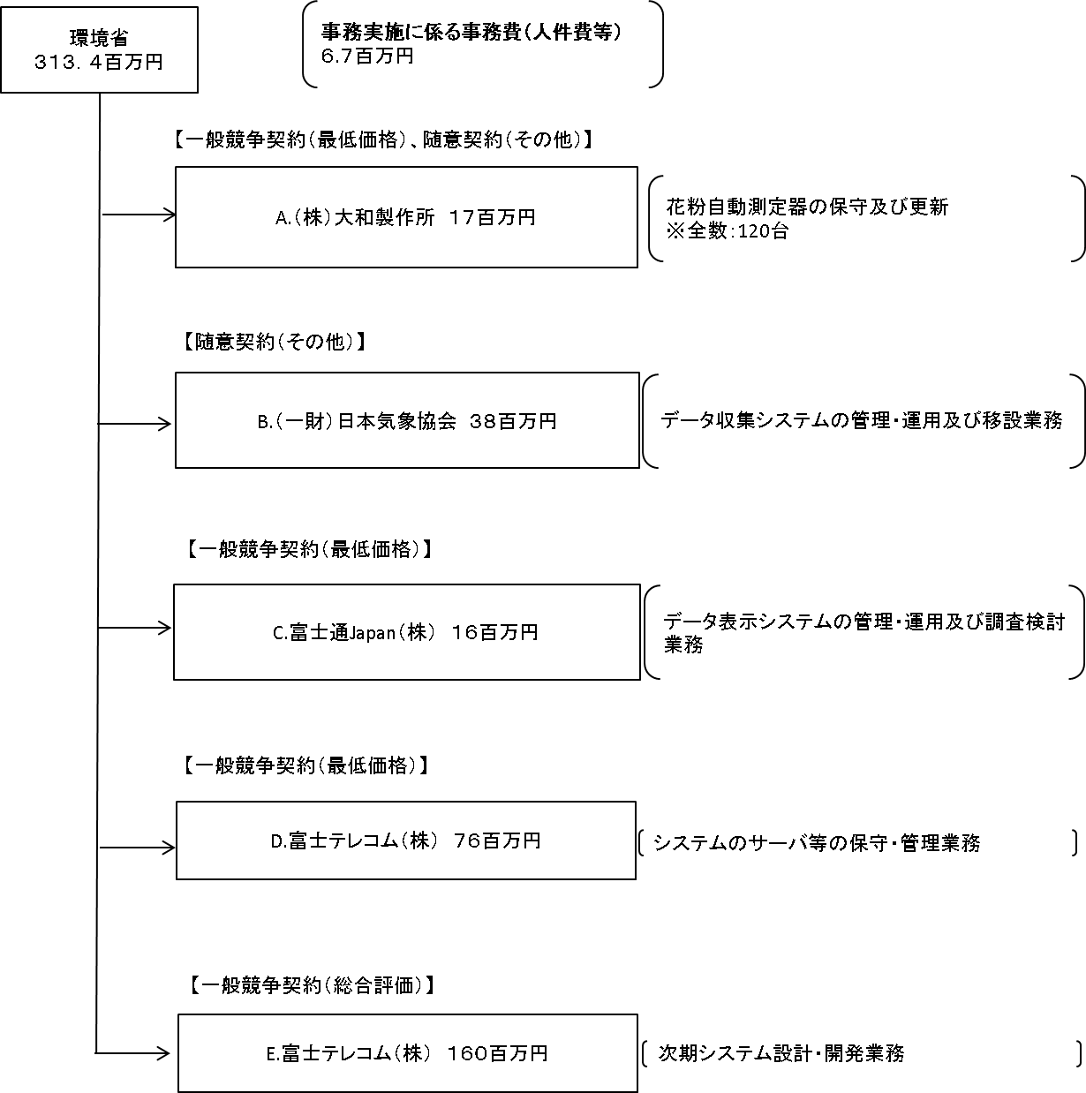

費目・使途 （「資金の流れ」においてブロックごとに最大の金額が支出されている者について記載する。費目と使途の双方で実情が分かるように記載） |  |  | A.（株）大和製作所 |  |  |  |  |  |  |  |  |  |  |  |  | B.（一財）日本気象協会
 |  |  | 費 目 |  |  |  | 使 途 |  |  |  |  |  |  | 金 額 (百万円） |  | 費 目 |  |  |  | 使 途 |  |  |  |  |  |  |  |  |  | 金 額 (百万円）
 |  |  | 機器代 |  |  |  | 機器代 |  |  |  |  |  |  | 17 |  | 人件費 |  |  |  | 運用・管理及び移設設置等に伴う作業 |  |  |  |  |  |  |  |  |  | 19
 |  |  |  |  |  |  |  |  |  |  |  |  |  |  |  | 業務費 |  |  |  | 旅費、通信費、損料、費用、資材費、外注費、印刷費 |  |  |  |  |  |  |  |  |  | 10
 |  |  |  |  |  |  |  |  |  |  |  |  |  |  |  | その他 |  |  |  | 一般管理費、消費税 |  |  |  |  |  |  |  |  |  | 9

 |  |  | 計 |  |  |  |  |  |  |  |  |  |  | 17 |  | 計 |  |  |  |  |  |  |  |  |  |  |  |  |  | 38
 |  |  | C.富士通Japan（株） |  |  |  |  |  |  |  |  |  |  |  |  | D.富士テレコム（株）
 |  |  | 費 目 |  |  |  | 使 途 |  |  |  |  |  |  | 金 額 (百万円） |  | 費 目 |  |  |  | 使 途 |  |  |  |  |  |  |  |  |  | 金 額 (百万円）
 |  |  | 人件費 |  |  |  | 運用・管理に伴う作業 |  |  |  |  |  |  | 15 |  | 回線費 |  |  |  | 回線の管理費用 |  |  |  |  |  |  |  |  |  | 37
 |  |  | その他 |  |  |  | 消費税 |  |  |  |  |  |  | 1 |  | 施設費 |  |  |  | データセンター利用費用 |  |  |  |  |  |  |  |  |  | 26
 |  |  |  |  |  |  |  |  |  |  |  |  |  |  |  | 機器等管理費 |  |  |  | サーバ等の管理費用 |  |  |  |  |  |  |  |  |  | 7
 |  |  |  |  |  |  |  |  |  |  |  |  |  |  |  | その他 |  |  |  | 一般管理費、消費税 |  |  |  |  |  |  |  |  |  | 6

 |  |  | 計 |  |  |  |  |  |  |  |  |  |  | 16 |  | 計 |  |  |  |  |  |  |  |  |  |  |  |  |  | 76
 |  |  | E.富士テレコム（株） |  |  |  |  |  |  |  |  |  |  |  |  | F.
...

